Capítulo 11
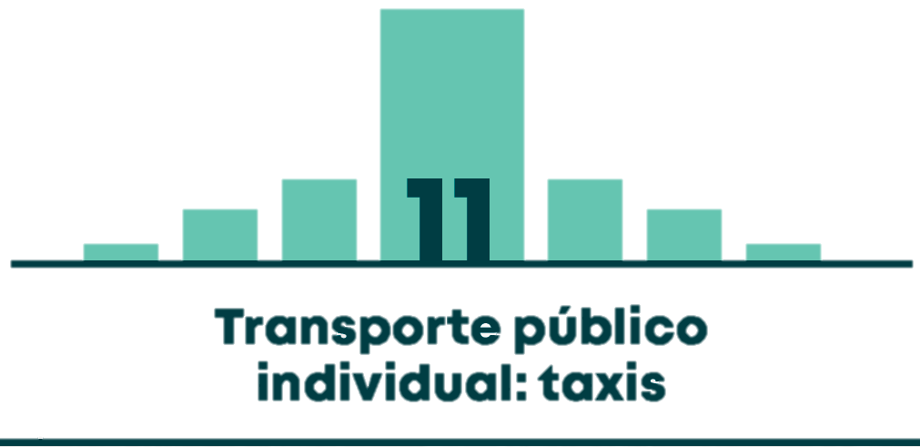

Gráfico 11.1 | COMPORTAMIENTO HISTÓRICO DEL PARQUE AUTOMOTOR DEL TRANSPORTE PÚBLICO INDIVIDUAL (TAXIS)
Tabla 11.1 | VEHÍCULOS CON TO VIGENTE POR EMPRESA DE VINCULACIÓN A DICIEMBRE DE 2017
Gráfico 11.2 | DISTRIBUCIÓN DE LOS TAXIS CON TARJETA DE OPERACIÓN SEGÚN MODELO DEL VEHÍCULO
Gráfico 11.3 | TASA DE VIAJES EN TAXI POR PERSONA POR ESTRATO (VIAJES EN TAXI POR ESTRATO / TOTAL DE POBLACIÓN MAYOR A 5 AÑOS POR ESTRATO)
Gráfico 11.4 | TASA DE VIAJES EN TAXI POR PERSONA QUE VIAJA EN TAXI POR ESTRATO (VIAJES EN TAXI POR ESTRATO / VIAJEROS EN TAXI POR ESTRATO)
Gráfico 11.5 | MOTIVOS DE VIAJES EN TAXI
Gráfico 11.6 | SERIE MENSUAL DE COMPARENDOS IMPUESTOS DURANTE 2017
Gráfico 11.7 | DISTRIBUCIÓN DE LOS COMPARENDOS IMPUESTOS EN 2017 SEGÚN TIPO DE INFRACCIÓN
Gráfico 11.8 | INDICADOR DE COMPARENDOS DE LA FLOTA TOTAL DE TAXIS CON TARJETA DE OPERACIÓN EN BOGOTÁ - 2017
Gráfico 11.9 | CANTIDAD MENSUAL DE QUEJAS IMPUESTAS EN 2017
Gráfico 11.10 | DISTRIBUCIÓN DE QUEJAS REPORTADAS EN 2017 SEGÚN MOTIVO
Gráfico 11.11 | CANTIDAD DE PERSONAS FALLECIDAS O LESIONADAS EN SINIESTROS CON PARTICIPACIÓN DEL TRANSPORTE PÚBLICO INDIVIDUAL EN 2017
Gráfico 11.12 | INDICADOR DE SINIESTROS VIALES (CON LESIONADOS, FALLECIDOS O SOLO DAÑOS) DE LA FLOTA TOTAL DE TAXIS CON TARJETA DE OPERACIÓN EN BOGOTÁ - 2017
Mapa 11.1 | ZONAS DE GENERACIÓN DE VIAJES EN TAXI POR UPZ. DÍA HÁBIL, PERIODO PICO DE LA MAÑANA
Mapa 11.2 | ZONAS DE ATRACCIÓN DE VIAJES EN TAXI POR UPZ. DÍA HÁBIL, PERIODO PICO DE LA MAÑANA
Mapa 11.3 | ZONAS DE GENERACIÓN DE VIAJES EN TAXI POR UPZ. DÍA HÁBIL, PERIODO PICO DE LA TARDE
Mapa 11.4 | ZONAS DE ATRACCIÓN DE VIAJES EN TAXI POR UPZ. DÍA HÁBIL, PERIODO PICO DE LA TARDE

